Modelo de dominio
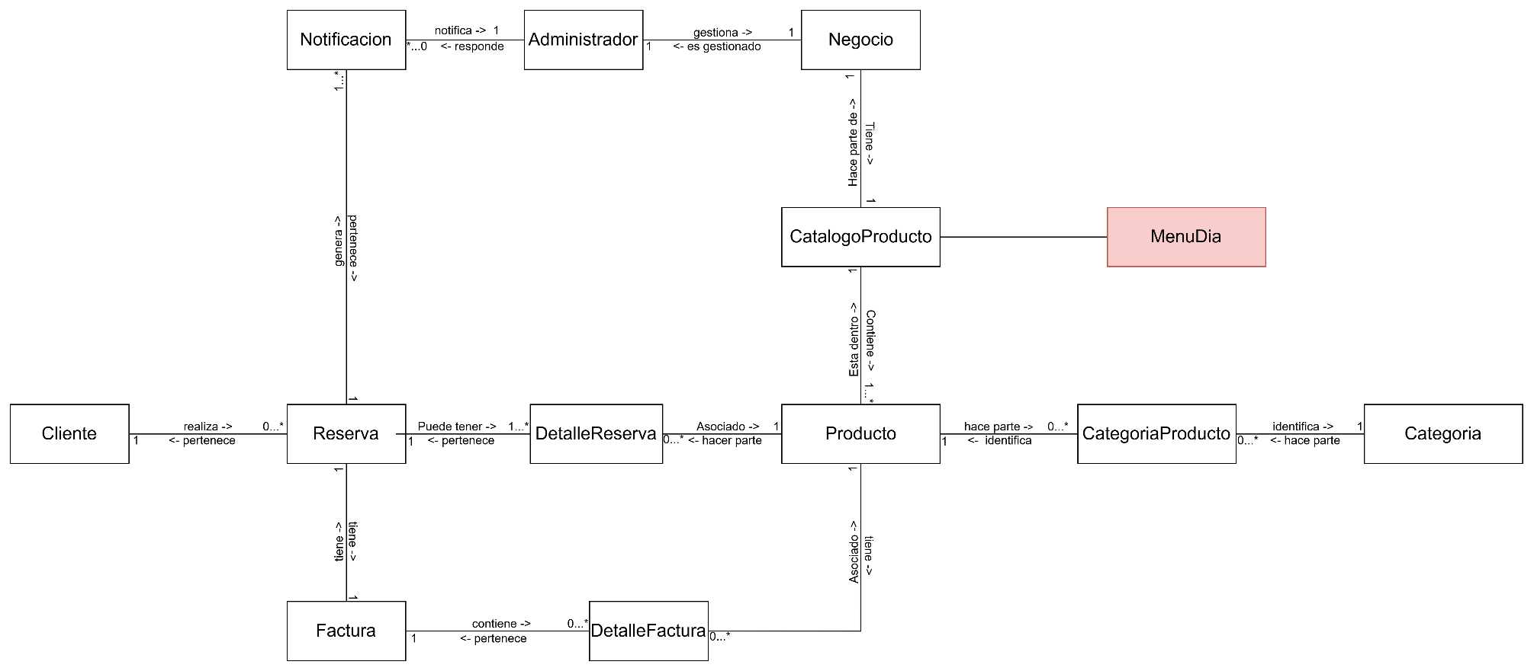
No sabemos si eliminar la entidad CatalogoProducto, ya que parece redundante tenerlo por que se puede hacer directamente la relacion entre negocio -> producto
Ir al listado de objetos de dominio>>

Objetos de dominio
Nos faltan las entidades de relaciones, estariamos a espera de como vamos con las entidades del modelado de dominio
<<Volver al modelo de dominio
Nombre | Descripcion | Modelo de dominio
Administrador | Usuario encargado de gestionar el sistema, productos y reservas. Puede agregar, editar y eliminar productos. | Ver
Categoria | Representa los tipos de clasificacion en los cuales pueden ser clasificados los productos disponibles. | Ver
Catalogoproducto | Listado de productos disponibles en un periodo determinado.
CategoriaProducto | Clasificación de los productos según su tipo | Ver
Cliente | Representa a la persona que realiza una reserva en el sistema. Contiene información como nombre, identificación y datos de contacto. | Ver
DetalleFactura | Relación entre una factura y los productos facturados. Contiene información como cantidad, precio unitario e impuestos aplicados. | Ver
DetalleReserva | Relación entre una reserva y los productos reservados. Contiene información como cantidad y precio unitario. | Ver
Factura | Documento generado tras confirmar una reserva. Contiene información como total a pagar, fecha y cliente asociado. | Ver
Negocio | Representa la entidad que ofrece los productos y gestiona las reservas. | Ver
Notificacion | Mensajes enviados a los clientes o administradores sobre el estado de las reservas, cambios en el catálogo o recordatorios de recogida.
Producto | Representa los alimentos o bebidas disponibles en el sistema. Contiene datos como nombre, descripción, precio y disponibilidad. | Ver
Reserva | Registro de una solicitud realizada por un cliente para apartar un producto. Contiene información como fecha, estado y cliente asociado. | Ver

